Sheet1
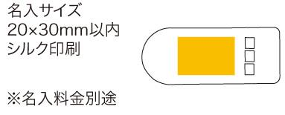
提 案 書

エマージェンシーホイッスル |  | 参考上代 | ¥150 | 販売価格
 |  | （税別） |  | （税別）
【JAN】 | 4562121888470
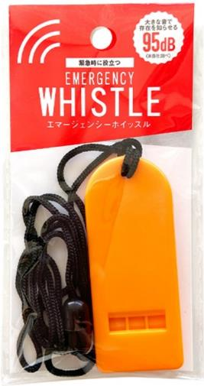 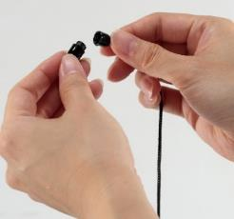 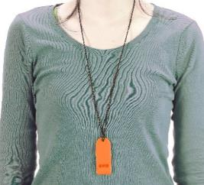 |  |  | 【商品番号】 7609 【本体サイズ】 28×70×7mm ストラップ：470㎜・8ｇ 【パッケージサイズ】 65×124×8mm・9ｇ 【個装形態】 ポリ袋入 【材質】 PS・PP 【入数】 400 【商品説明】 防犯・災害・スポーツなど様々な場面で活躍します！ 強い力で引くと外れる安全ストラップを採用。人の耳に届きやすい2190Hz・大音量の95dB（自社調べ） 【生産国】 中国

